信用交易
融资融券市场交易数据统计（20220708）

标的证券 | 融资融券余额（亿元） | 融资余额（亿元） | 融券余额（亿元） | 融资买入额（亿元） | 融资融券规模变化（亿元） | 融资余额增幅(‰) | 融券余额增幅(%)
统计数据 | 16,206.33 | 15,234.24 | 972.09 | 748.32 | -43.24 | -2.79 | -0.06
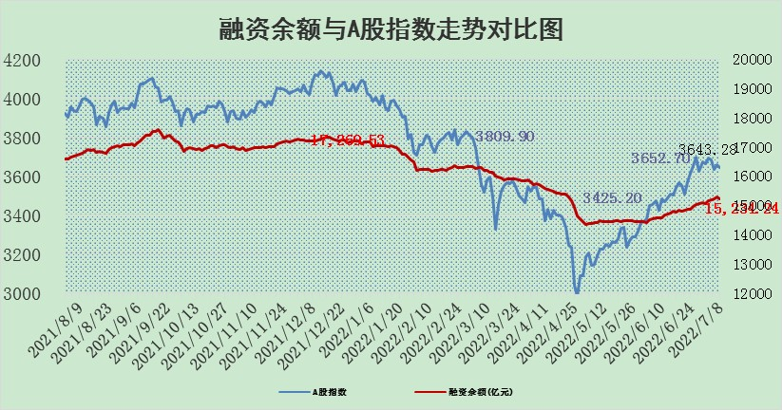

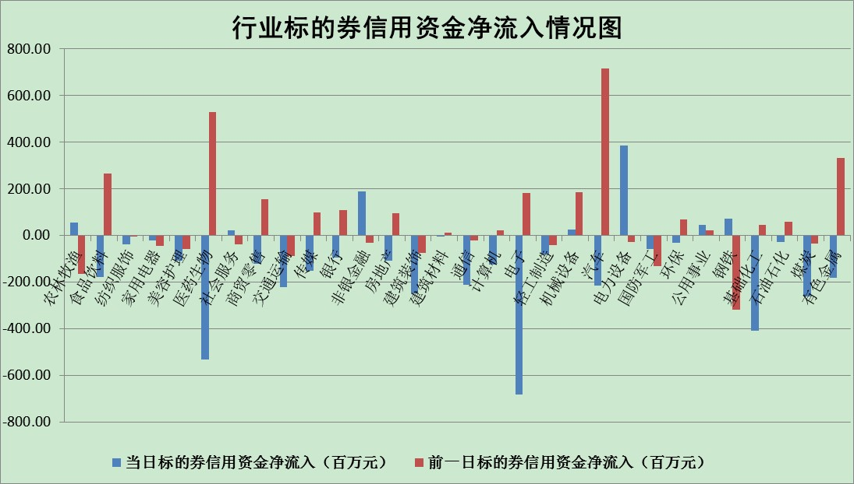

标的基金代码 | 标的基金简称 | 融资余额/市值(%) | 融资余额增幅(%) | 融资买入额/成交金额(%) | （融资余额净增额-融券余额净增额）/市值(‱) | 融券余额降幅(%) | ABS[（融资余额净增额-融券余额净增额）/市值净增额-1](%)
159902 | 华夏中小板ETF | 0.00 | 0.00 | 0.00 | 0.00 | 0.00 | 100.00
159915 | 易方达创业板ETF | 1.20 | -5.55 | 268703.82 | -6.41 | 1.07 | 95.39
159919 | 嘉实沪深300ETF | 4.98 | -0.13 | 0.11 | -1.50 | -4.87 | 83.28
159920 | 华夏恒生ETF | 102.99 | -0.37 | 24.36 | -38.51 | -0.68 | 156.99
159922 | 嘉实中证500ETF | 1.01 | -0.32 | 1.47 | 5.81 | 0.54 | 110.79
159925 | 南方沪深300ETF | 0.04 | -5.19 | 0.00 | -0.22 | 0.00 | 99.42
159928 | 消费ETF | 0.82 | 0.77 | 4.10 | 0.60 | -0.27 | 97.72
159934 | 易方达黄金ETF | 503.35 | -0.21 | 4.94 | -105.23 | 0.00 | 1814.58
159939 | 全指信息技术ETF | 0.67 | -1.29 | 37.20 | -0.88 | 0.00 | 101.66
159940 | 全指金融地产ETF | 0.30 | 0.14 | 0.01 | 0.04 | 0.00 | 99.95
159995 | 半导体芯片ETF | 2.08 | -1.14 | 177.90 | 1.86 | 12.34 | 95.28
159997 | 天弘中证电子ETF | 2.34 | 1.49 | 58.39 | 3.08 | -30.59 | 94.80
159998 | 天弘中证计算机主题ETF | 0.16 | -14.62 | 0.05 | -2.75 | 0.00 | 88.94
510050 | 华夏上证50ETF | 11.07 | -0.11 | 71.00 | -0.34 | 2.55 | 98.38
510180 | 华安上证180ETF | 0.44 | -0.05 | 0.38 | -0.27 | -22.14 | 92.27
510880 | 华泰柏瑞红利ETF | 0.20 | -1.15 | 0.21 | -0.03 | 14.52 | 99.92
510900 | 易方达恒生H股ETF | 134.31 | -0.12 | 44.78 | -16.70 | 0.00 | 128.86
511010 | 5年期国债ETF | 0.00 | 0.00 | 0.00 | 0.00 | 0.00 | 100.00
511380 | 可转债及可交换债券ETF | 48.75 | 0.66 | 1.14 | 32.04 | 0.00 | 149.70
512000 | 全指证券ETF | 7.47 | 1.21 | 27.89 | 14.53 | 9.53 | 29.75
512010 | 沪深300医药卫生ETF | 4.04 | 3.54 | 30.49 | 13.58 | -1.43 | 72.90
512070 | 沪深300非银ETF | 2.86 | 0.27 | 33.59 | 1.18 | 5.31 | 100.64
512400 | 南方中证申万有色金属ETF | 0.87 | -4.34 | 1.04 | -2.48 | 2.56 | 98.38
512580 | 广发中证环保产业ETF | 0.44 | 8.09 | 0.90 | 4.32 | 2.61 | 102.25
512660 | 国泰中证军工ETF | 2.76 | -1.50 | 16.99 | -4.94 | -1.34 | 27.24
512800 | 华宝中证银行ETF | 11.02 | -0.31 | 2.84 | 15.72 | 71.61 | 64.10
512980 | 广发中证传媒ETF | 1.66 | -4.24 | 55.53 | -7.23 | 4.02 | 110.60
515030 | 华夏中证新能源汽车ETF | 1.58 | -2.07 | 36.39 | -3.92 | -1.47 | 97.99
515050 | 华夏中证5G通信主题ETF | 1.72 | 0.37 | 584.50 | 0.30 | -6.33 | 99.68
515070 | 华夏中证人工智能ETF | 1.18 | -1.26 | 0.04 | -1.50 | 0.00 | 96.33
标的股票比较指标 |  | 融资余额/流通A股市值(%) | 融资余额增幅(%) | 融资买入额/成交金额(%) | （融资余额净增额-融券余额净增额）/流通A股市值(‱) | 融券余额降幅(%) | ABS[（融资余额净增额-融券余额净增额）/流通A股市值净增额-1](%)
前十名标的个股 |  | 仁东控股 | 建投能源 | 民生银行 | 建投能源 | 波导股份 | 王府井
 |  | 数码科技 | 先导智能 | 洲明科技 | 洲明科技 | 奥康国际 | 三美股份
 |  | 中体产业 | 亿田智能 | 光大银行 | 科力远 | 昂立教育 | 安洁科技
 |  | 尖峰集团 | 先惠技术 | 时代出版 | 中科三环 | 美邦服饰 | 先惠技术
 |  | 全柴动力 | 美畅股份 | 上海新阳 | 瑞康医药 | 金龙汽车 | 兴森科技
 |  | 景兴纸业 | 瑞康医药 | 南京高科 | 江淮汽车 | 光大嘉宝 | 金宏气体
 |  | 海兰信 | 晶盛机电 | 沧州明珠 | 贵州百灵 | 时代新材 | 广晟有色
 |  | 神州泰岳 | 傲农生物 | 农业银行 | 国际实业 | 大立科技 | 湖南黄金
 |  | 蒙草生态 | 恩捷股份 | 酒钢宏兴 | 苏州固锝 | 安妮股份 | 江南水务
 |  | 东方国信 | 科力远 | 世荣兆业 | 全柴动力 | 美尔雅 | 大亚圣象
后十名标的个股 |  | 延安必康 | 奥特佳 | 上海雅仕 | 奥特佳 | 浙江众成 | 三安光电
 |  | 曙光股份 | 重庆水务 | 华业香料 | 兴民智通 | 紫江企业 | 泰豪科技
 |  | 龙净环保 | 创维数字 | 国盛金控 | 得润电子 | 安徽合力 | 杭萧钢构
 |  | 中嘉博创 | 浦东金桥 | 延安必康 | 长信科技 | 凌云股份 | 盛路通信
 |  | 泰禾集团 | 瑞丰新材 | 曙光股份 | 大叶股份 | 腾达建设 | 远望谷
 |  | 苏宁易购 | 大叶股份 | 龙净环保 | 司尔特 | 宁波建工 | 大商股份
 |  | 中信国安 | 长安汽车 | 中嘉博创 | 创维数字 | 苏美达 | 生物股份
 |  | 台海核电 | 兴民智通 | 泰禾集团 | 招商南油 | 华铁股份 | 浪潮信息
 |  | 当代文体 | 飞科电器 | 苏宁易购 | 悦达投资 | 广日股份 | 诺普信
 |  | 紫晶存储 | 回盛生物 | 中信国安 | 航天发展 | 德尔未来 | 得润电子
说明：1.以上普通交易数据和信用交易数据皆以交易日收盘后数据为基准；2.上述标的证券总数据只计算标的证券市场总数据，不包括从标的证券中调出去标的证券数据，所以与交易所公布的总值略有不同； 3.上述行业采用申万一级行业分类；4.以上标的基金和标的个股中比较的6个指标值中：前5个（从左至右）为正向指标，值越大排名越靠前；第6个为逆向指标，值越小，排名越靠前；5.第6个指标中ABS[]表示求绝对值，其主要用于考量信用资金相对净流入对股价相对净变化的贡献程度；6.数据来源：wind，交易所。

